全体フロー
〇タイトルシーン

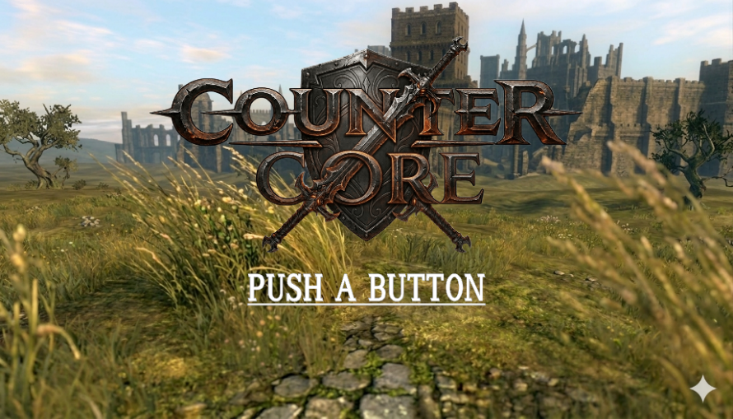
タイトルロゴ
PUSH_TO_BUTTON
 |  | ・タイトルロゴ
 |  | １枚のグラフィック(UI)として表示する

 |  | ・PUSH A BUTTON
 |  | パッドのAボタンを押された時にチュートリアル画面に遷移する。
 |  | 他のボタンは操作無効

 |  | ・背景
 |  | ゲーム内で使う背景モデルを使用

〇タイトル画面の動きについて
ドローンでカメラがぐるぐる背景モデルを映して回ってるイメージ
https://www.youtube.com/watch?v=WOJZWPmjdxs&list=PLMyf7bjc4ZIEUnM9dcxxYmYViyqMMMcfX&index=1

〇画面遷移について
パッドのAボタンが押されたら画面全体を黒でフェードアウトさせる。
その間シーンを切り替えを行い、キャラクターの配置、ステータスの初期化を行う。
全てが完了したら、チュートリアルが始まる。
※チュートリアルが始まる際は、画面全体を黒からフェードインする。
※フェードイン、フェードアウトの時間は0.1秒単位で調整きるようにしてください。

画像1
テキスト
1 / 3
画像1
テキスト
2 / 3
画像1
テキスト
3 / 3
〇チュートリアル
・基本操作の説明
・ガードの説明
※画像と文字のみの説明

〇バトル本編

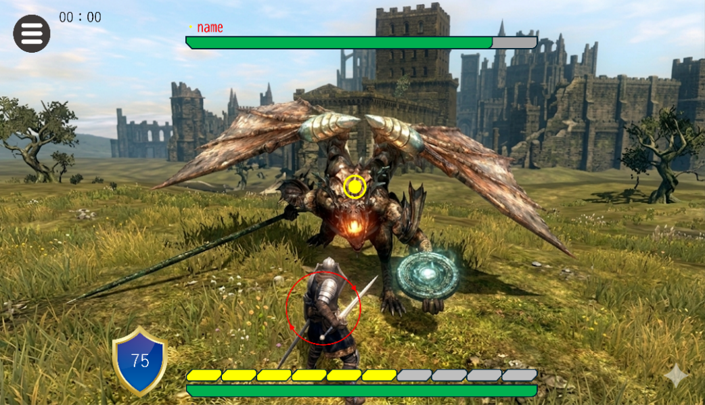
 |  |  | ・キャラクター
 |  |  | モデラーが作成するプレイヤー、モンスターモデルを使用

 |  |  | ・背景
 |  |  | タイトルで使用した背景モデルをそのまま流用

 |  |  | ・UI
 |  |  | シート名「UI」に詳細記載

 |  |  | ・エフェクト
 |  |  | fabのアセットを使用。

〇バトルについて
シート名「Battle」に詳細記載

〇プレイヤーについて
ステータスはシート名「Player」に詳細記載。
操作方法はシート名「Action」に詳細記載

〇モンスターについて
ステータス、行動AIはシート名「Monster」に詳細記載

〇画面遷移について
プレイヤーHP、もしくはモンスターHPが0になった際にフェードアウト。
またはメニュー＞諦める＞ダイアログ＞はいの場合も同様フェードアウトを行いリザルトシーンへ

〇リザルト

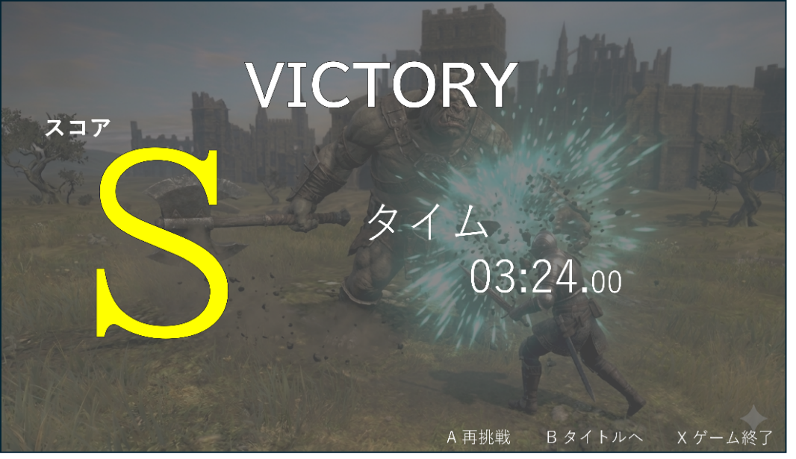
勝敗結果
スコア
タイム
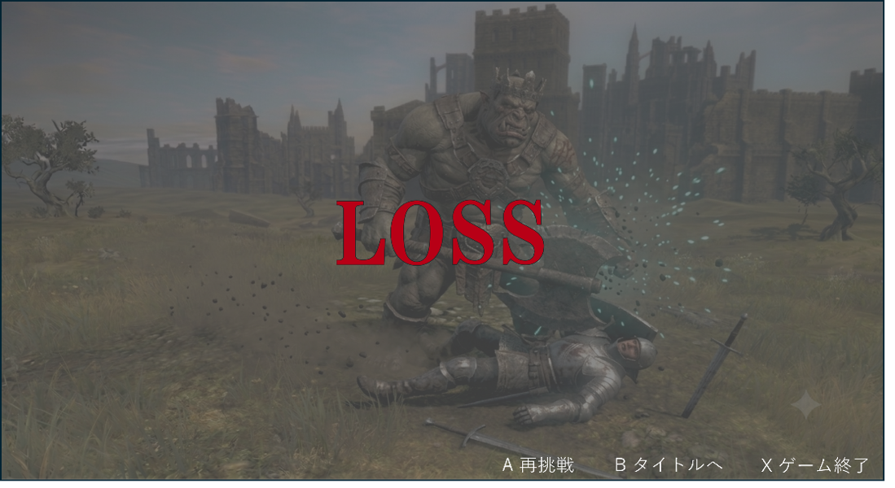
勝利時 |  |  |  |  | 敗北時
 |  |  | 勝敗結果 |  |  | 勝敗結果
 |  |  | スコア | （S＞A>B>C） |  | 選択：再挑戦、タイトルへ、ゲーム終了
 |  |  | タイム
 |  |  | ガード成功回数
 |  |  | 選択：再挑戦、タイトルへ、ゲーム終了

ガード成功回数 21回

〇スコアとタイムは勝っても負けても表示する。
〇スコアの基準は以下の通りである。 |  |  |  |  | 〇はじめは「LOSS」のみ表示
S | 1分30秒未満&&20回以上のガード成功 |  |  |  | 〇3秒のディレイ後、選択項目の表示
A | 2分未満&&15回以上のガード成功 |  |  |  | 〇ダイアログの表示あり
B | 3分未満&&10回以上のガード成功
C | 3分以上
D | 敗北時

〇画面遷移は以下の通りで
ボタン | 遷移先
A | バトルシーン
B | タイトル
X | ゲーム終了

※ボタンが押されたときダイアログ↓を表示するように。

再挑戦をしますか？

A はい
B いいえ

UI
〇HP
・カメラに描画
・画面下中央に表示
・緑バーの下に赤バー
・ダメージを受けた際、緑バーとHPを同期。
現在のHPまで赤バー徐々に減らす。

75
〇ガード
・カメラに描画
・HPの左横に表示
・盾画像＋数値

〇攻撃ゲージ
・カメラに描画
・画面下中央のHPの上
・ゲージは一定時間ごとに1枠獲得する
・ガード成功時、ダメージ参照よりゲージを獲得
・攻撃時ゲージを消費。
・ゲージは10枠用意

〇サークル

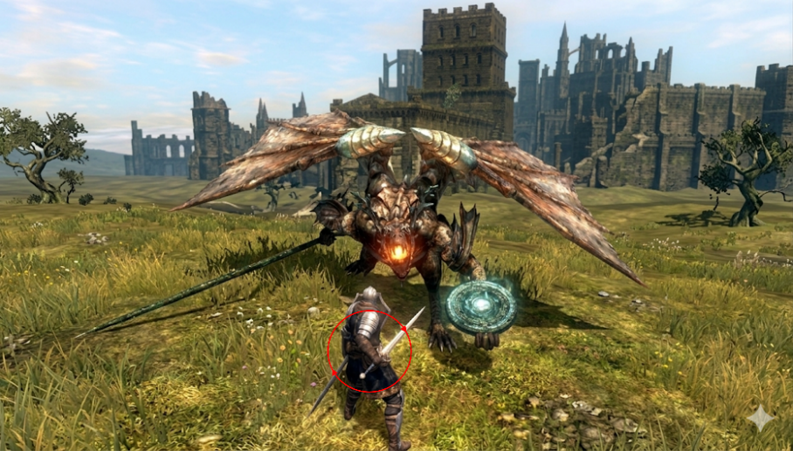
 | ・プレイヤーに描画
 | ・ガードをしているとき表示
 | ・ガードの残り時間に合わせ、半径を小さくする。

〇タイム

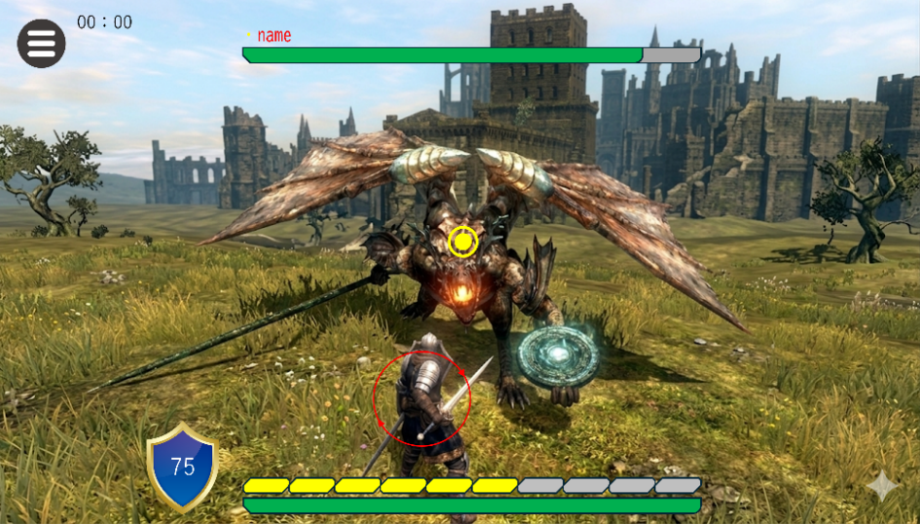
 | ・バトル開始時からカウントを開始
 | ・時間経過を計測
 | ・リアルタイムで更新
 | ・画面左上、メニューUIの横に表示
 | ・表示単位は.00秒単位
 | ・最大99分99.99秒

〇メニューバー


 | ・カメラに固定
 | ・画面左上表示
 | ・ボタン押下時、バトル停止。
 | ・バトルの操作不可
 | ・メニューを展開

〇メニュー

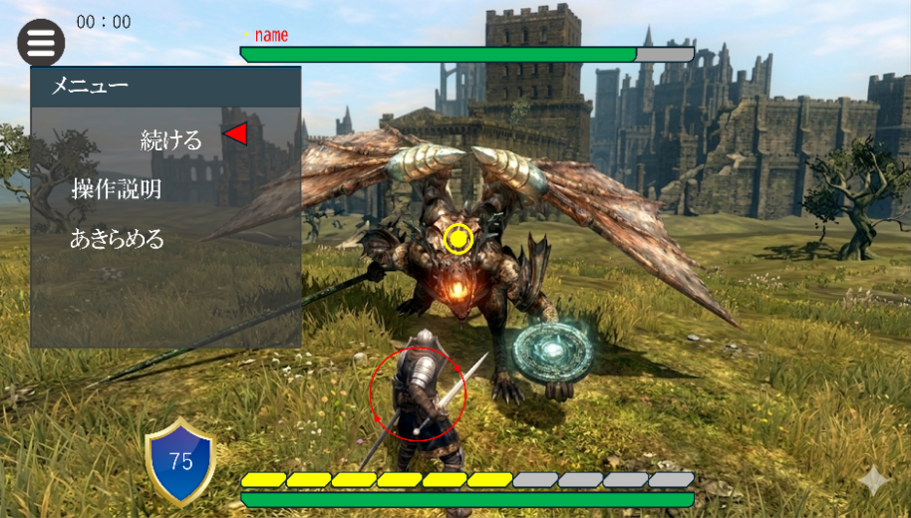
 | 〇項目
 | 続ける | メニューを閉じ、バトル続行
 | 操作説明 | チュートリアルウィンドウを表示
 | あきらめる | シーン切り替え、リザルトへ。
 | (UEのテキストボックス)

 | ・選択項目に印画像
 | ・印画像は左右に揺れ続ける
 | ・選択項目は文字は矢印方向に移動
 | ・非選択項目は定位置
 | ※あきらめるを選択時、ダイアログを表示する。

〇ターゲットロック

 | 〇非ターゲットロック時
 | ・非ターゲットロック時は何も表示しない。
 | ・カメラはプレイヤーが見ている方向を見る。
 | ・モンスターとプレイヤーの距離が一定範囲内であればターゲットロックを行う。


 | 〇ターゲットロック時
 | ・モンスターの中央に点＋円（画像）を表示
 | ・カメラは常にその点を見る。
 | ・モンスターとプレイヤーの距離が一定範囲を超えたとき、ターゲットロックを解除する。

Player
〇プレイヤー

 | 〇アクション
 | 移動 | 駆け足 | 等速移動
 | 回避 | ローリング | 無敵時間あり
 | 攻撃 | 3種類＋派生コンボ
 | ガード

 | 〇ステータス
 | HP | 100
 | 防御力 | 20
 | 状態フラグ | 通常
 |  | 攻撃
 |  | 被弾
 |  | 気絶

 | 無敵時間 | 被ダメージ後
 |  | 回避中

 | 〇攻撃
 |  | 消費ゲージ | 攻撃力 | スタン値 | コンボ量 | モーション | その他 | ヒットストップ
 | 攻撃１ | 1枠 | 50/55/60 | 5 | 3 | 軽快モーション | 連続攻撃時コンボ | なし
 | 攻撃２ | 2枠 | 75/85 | 15 | 2 | 普通モーション | 連続攻撃時コンボ | なし
 | 攻撃3 | 4枠 | 160(合計値) | 50 | ー | 重厚モーション | 発動後キャンセル不可 | あり

 | 最大攻撃ゲージ | 10枠

 | ※ダメージ＝攻撃力-防御力

 | 〇ガード
 | 耐久値 | 最大：100 | 最小：0
 | ガード可能時間 | 10秒 | 非ガード時はガード可能時間が回復
 | クールタイム | ２秒 | １０秒経過後の場合のみクールタイムが発動
 | ヒットストップ | あり
 | 自然回復 | あり | ガード成功後1秒経過後、毎フレーム2回復
 | 移動しながらのガード | 不可

 | ※ガード可能時間、自然回復量は調整可能な状態にして下ださい。

 | 〇気絶
 | 条件 | 盾耐久0の時
 | 解除方法 | 時間経過 | 10秒
 | モンスターへの影響 | なし

 | 〇アクション

メインアクション
待機
移動
回避
ガード
攻撃
攻撃
次の派生攻撃予約されているか
攻撃
衝突したか
ダメージ処理
キャンセルか
待機
回避
Yes
Yes
Yes
No
No
No
 | 操作方法
 |  | アクション | コントローラー | 管理
 |  | 移動 | 左スティック | ステート
 |  | 視点移動 | 右スティック
 |  | ガード | RT | ステート
 |  | 回避 | Aボタン | モンタージュ
 |  | 小攻撃1 | Xボタン | モンタージュ
 |  | 小攻撃2 | Xボタン
 |  | 小攻撃3 | Xボタン
 |  | 中攻撃1 | Yボタン | モンタージュ
 |  | 中攻撃2 | Yボタン
 |  | 大攻撃 | RBボタン | モンタージュ
 |  | 回復 | Bボタン | モンタージュ
 |  | やられ |  | モンタージュ
 | アクション遷移
 |  | アクション | 遷移元
 |  | 小攻撃１
 |  | 小攻撃２ | 小攻撃1
 |  | 中攻撃１
 |  | 中攻撃２ | 中攻撃1
 |  | 中攻撃３ | 中攻撃2
 |  | 大攻撃 | 被弾時以外

 |  | 優先度
 |  | 移動 ＜ ガード ＜ 攻撃 ＜ 回避

ガード
ガード
衝突したか
やられ
気絶
成功したか
ガード可能か （時間）
盾耐久値は０か
待機
No
No
No
Yes
Yes
Yes
Yes
No

Monster
〇モンスター

 | 〇ステータス

 | 初期ステータス
 | HP | 500
 | 防御力 | 40
 | スタン値 | 0
 | 状態フラグ | 待機

 | ステータス範囲・種類
 | HP | 0~500
 | 防御力 | 40
 | スタン値 | 0~100
 | 状態フラグ | 待機, 移動, 攻撃, やられ, スタン, 死亡

 | 〇攻撃

 |  | 攻撃力&盾耐久値の減量
 | 攻撃1 | 35
 | 攻撃2 | 50
 | 攻撃3 | 55
 | 攻撃4 | 45
 | 攻撃5 | 75

 | ※ダメージ量、盾耐久値の減量値は調整可能な状態にしてください。
 | ※ダメージ＝攻撃力-防御力

 | 〇スタン
 | 条件 | スタン値100より大きいとき
 | 解除方法 | 時間経過 | 15秒後
 | プレイヤーへの影響 | 攻撃ゲージの全回復
 | 蓄積 | プレイヤーの攻撃を受けたとき
 | 自然回復 | 無し
 | 復帰時の無敵時間 | 無し

 | 〇AI

 | 〇行動パターン
 | 以下の行動フローをループする。
 | ・数字：コンボID
 | ・条件：コンボ発生開始前に行う判定内容のこと
 | ・条件未達の場合：（）はスキップ
 | ・コンボ中は移動しない。 |  |  |  | 90
 | ・コンボ中にキャンセルが発生したとき次のコンボへ遷移する
 | ・発生確率による発生の失敗時、次の攻撃へ遷移する。
 | ・攻撃の一発目に条件達成時、コンボの発動。以降のコンボ内の攻撃は条件を無視して続行する。
 | 待機→（3）→移動→１→移動→１→移動→０→移動→１→移動→２→（３）→移動→０→移動→１→移動→（３）→移動→４ |  |  |  |  | S

 | コンボ
 | コンボID | 構成内容 | 発生確率(%) | 条件
 | 0 | 攻撃１ | 90 | プレイヤーとの距離：2M未満/角度：±80度以内
 | 1 | 攻撃2→攻撃2 | 100 | プレイヤーとの距離：3M未満/角度：±30度以内
 | 2 | 攻撃２→攻撃２→攻撃3 | 80 | プレイヤーとの距離：5M未満/角度：±80度以内
 | 3 | 攻撃４ | 100 | プレイヤーが背後にいるとき(角度：±100度外（背後）)
 | 4 | 攻撃５ | 70 | プレイヤーとの距離：8M未満/角度：±60度以内

全体
待機
移動
攻撃
衝突したか
やられ
ダメージ処理
次の派生攻撃があるのか
プレイヤーにガードされたか
Yes
Yes
Yes
No
No
No

 | 〇やられ
 | プレイヤーがガードを成功させたとき

 | 【発動条件】 | 攻撃判定中、プレイヤーの盾コリジョン と接触したとき

 | 【タイムラインと遷移】 | [0.0s] ---開始---
 |  | ・攻撃を中止
 |  | ・やられアニメーションの再生

 |  | [0.1s] ---ノックバック---
 |  | ・後方へ0.2Mノックバック
 |  | ・スタン値：10増加

 |  | [0.4] ---硬直終了---
 |  | ・次の攻撃処理へ

 | 〇死亡処理

攻撃詳細
〇モンスターの攻撃詳細
モ
0度
90度
-90度
・各攻撃やられ処理が割りこまれた場合、次の攻撃処理へ遷移する。
※攻撃５を除く
・角度：右図のようにモンスターの正面を0度としたとき、プレイヤーの座標範囲
・接触判定範囲：攻撃中の当たり判定範囲のこと

■攻撃１（拳攻撃） |  | 備考 | ■攻撃２（斧振り下ろし） |  | 備考
【接触判定範囲】 | ・プレイヤーとの距離：2M未満 |  | 【接触判定範囲】 | ・プレイヤーとの距離：3M未満
 | ・角度：±80度以内 |  |  | ・角度：±30度以内

【タイムラインと遷移】 | [0.0s] ---予兆--- |  | 【タイムラインと遷移】 | [0.0s] ---予兆---
 | ・軸合わせ：毎秒180度でプレイヤーを追従 |  |  | ・軸合わせ：毎秒180度でプレイヤーを追従

 | [0.5s] ---軸合わせの停止--- |  |  | [0.8] ---軸合わせの停止---
 | ・この時点で攻撃地点を固定する |  |  | ・この時点で攻撃地点を固定する

 | [0.8s] ---攻撃判定--- |  |  | [1.0s] ---攻撃判定---
 | ・アニメーションの再生 |  |  | ・アニメーションの再生
 | ・左の拳から肘までコリジョンを有効化（1.0s～1.8s） |  |  | ・武器コリジョン（実物より大きめ）を有効化（1.0s～1.4s)
 | ・ダメージ値：35 |  |  | ・ダメージ値：50

 | [1.8s] ---硬直--- |  |  | [1.4s] ---硬直---
 | ・攻撃判定の無効化 |  |  | ・攻撃判定の無効化

 | [2.0s] ---終了--- |  |  | [1.8s] ---終了---
 | ・通常State（待機/移動）へ遷移 |  |  | ・通常State（待機・移動）へ遷移

■攻撃３（斧を右から左へ） |  | 備考 | ■攻撃4（振り返り攻撃） |  | 備考
【接触判定範囲】 | ・プレイヤーとの距離：5M未満 |  | 【接触判定範囲】 | ・プレイヤーとの距離：なし
 | ・角度：±80度以内 |  |  | ・角度：±100度外（背後）

【タイムラインと遷移】 | [0.0s] ---予兆--- |  | 【タイムラインと遷移】 | [0.0s] ---予兆---
 | ・軸合わせ：毎秒180度でプレイヤーの追従 |  |  | ・モーションの開始
 |  |  |  | ・軸合わせなし
 | [0.5s] ---軸合わせの停止---
 | ・この時点で攻撃地点を固定 |  |  | [0.3] ---軸合わせの停止---
 |  |  |  | ・攻撃地点を固定
 | [0.8s] ---攻撃判定---
 | ・アニメーションの再生 |  |  | [0.5] ---攻撃判定---
 | ・武器コリジョン（実物より大きめ）を有効化（0.8s～1.2s) |  |  | ・武器コリジョン有効化（0.5s～0.9s）
 | ・ダメージ値：55 |  |  | ・ダメージ値：45

 | [1.2s] ---硬直--- |  |  | [0.9s] ---硬直---
 | ・攻撃判定の無効化 |  |  | ・攻撃判定の無効化

 | [1.6s] ---終了--- |  |  | [1.3s] ---終了---
 | ・通常State（待機・移動）へ遷移 |  |  | ・通常State（待機・移動）へ遷移

■攻撃5（2連攻撃） |  | 備考
【接触判定範囲】 | ・プレイヤーとの距離：8M未満
 | ・角度：±60度以内

【タイムラインと遷移】 | [0.0s] ---予兆--- | 振り上げ攻撃 (やられ判定無効)
 | ・アニメーションの再生
 | ・軸合わせ：毎秒90度で追従

 | [0.5] ---軸合わせの停止---
 | ・攻撃地点を固定

 | [0.8] ---攻撃判定---
 | ・武器コリジョン有効化（0.8s～1.4s）
 | ・ダメージ値：30

 | [1.4s] ---硬直---
 | ・攻撃判定の無効化

 | [1.5s] ---予兆--- | 振り下ろし攻撃 （やられ判定有効）
 | ・軸合わせ：毎秒90度で追従

 | [1.8] ---軸合わせの停止---
 | ・攻撃地点を固定

 | [2.0] ---攻撃判定---
 | ・武器コリジョン有効化（2.0s～2.6s）
 | ・ダメージ値：45

 | [2.6s] ---硬直---
 | ・攻撃判定の無効化

 | [3.0s] ---終了---
 | ・通常State（待機・移動）へ遷移

